상품제안서
나빌레라 777쓰리세븐 손톱깎이 | 상품코드: S37308

 |  |  |  |  |  |  | 02-713-8555 | www.synergygift.co.kr
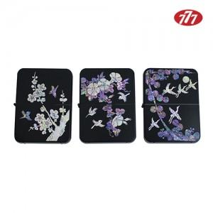

【상세/제작정보】 | <p><span style="font-size: 14pt;">※ 기본수량 미만 발주 진행시 별도 문의 바랍니다.</span></p>

【인쇄/포장옵션】 | 실크, 풀칼라 / 포장지포장

【공급단가】 | 수량 | 20~ | 100~ | 200~ | 300~ | 500~
*VAT별도 | 나팔꽃 | 28,000원 | 25,520원 | 25,080원 | 24,640원 | 24,200원
 | 매화 | 28,000원 | 25,520원 | 25,080원 | 24,640원 | 24,200원
 | 신송학 | 28,000원 | 25,520원 | 25,080원 | 24,640원 | 24,200원

【상품 URL】 | https://www.synergygift.co.kr:443/src/goods_detail.php?gdno=37308

